A. ARH GOR RADOVI
Investitor: Aminess Novigrad, Novigrad
Građevina: Emonia
Broj projekta: 1111
Lokacija građevine: Novigrad
Razina razrade:Tender dokumentacija - unutarnje uređenje

r.br. | opis stavke | jed | količina | jedinična cijena | ukupno | napomena

ZONA 01 / multifunkcionalni prostor

A 01. | DEMONTAŽE

 | Napomena: Prije izrade ponude, ponuđač je u obavezi pregledati postojeće stanje objekta, te prema uvidu u stanje objekta izraditi ponudu za radove!!! Sve radnje na rušenjima obavljati pažljivo, prema opisima iz općih uvjeta, uz poštivanje pravila i opisa rušenja iz projekta statike. Susjedne površine i objekte uz predmetni obuhvat zahvata po izvedbi radova dovođenje u prvobitno stanje. Rušene/demontirane dijelove koje Investitor odluči zadržati Izvođač ima pažljivo demontirati, na način da se ne dese veća oštećenja, odlaže na poziciju koju odredi Investitor. Za dijelove objekata/opreme koje Investitor do početka rušenja ne daje nalog da će se koristiti na drugoj lokaciji Izvođač iste po demontaži/rušenju zbrinuti na gradskoj deponiji bez obzira na udaljenost istog od lokacije zahvata.. Sve količine demontiranih/rušenih pozicija obračunavaju se u sraslom stanju.

A.01.01. | Demontaže ploča stropova i podkonstrukcije
 | Stavka uključuje demontažu ploča i potkonstrukcije Stavka uključuje sav potreban rad i materijal, pomoćnu skelu. Uklonjenu oblogu razgraditi na veličine prikladne za transport, sortiranje materijala, utovar i odvoz na gradski deponij bez obzira na udaljenost od mjesta demontaže. Stavka uključuje sve potrebne predradnje, osiguranje gradilišta, mjere zaštite na radu i pomoćnu skelu. Obračun po komadu demontirane obloge.
 | demontaža oštečenih ploča stropova | m2 | 5.00 |  | 0.00

A.01.02. | Demontaža postojećeih lampa i maska u stropu
 | Stavka uključuje demontažu svih rasvjetnih tijela i maska u stropu . Obračun po komadu.
 | demontaža lampa | kom | 3.00 |  | 0.00

A.01.03. | Demontaža zavjesa i vodilica
 | Stavka uključuje demontažu
 |  | kom | 2.00 |  | 0.00

A.01.04. | Demontaže vanjskih staklenih stijena i unutarnjih vrata
 | Stavka uključje demontažu prozora i vrata uključujući doprozornike, dovratnike, opšave, prozorske klupčice, rolete,venecijanere, žaluzine, pragove i druge elemente, specificirano planom rušenja, prema veličini stavki u m2. Demontaža stavki bez obzira na materijal od kojih su izrađeni, na vanjskim i unutarnjim zidovima objekta. Stavka uključuje demontažu i odvoz pozicija na gradsku deponiju, bez obzira na udaljenost od lokacije demontaže. Prilikom demontaže stavki, obratiti pažnju na minimalna oštećenja otvora, kao i okolnih elemenata na objektu. Stavka uključuje korištenje pomoćnih skela i osiguranje svih elemenata osiguranja zaštite na radu prilikom razgrađivanja elemenata, sortiranje materijala, i druge radnje prije prijevoza. Obračun se vrši po kom, specificirano po veličinama.
 | prozor dim.335 x 260 cm | kom | 1.00 |  | 0.00
 | prozor dim.190 x 260 cm | kom | 1.00 |  | 0.00

A.01.05. | Utovar i odvoz smeća
 | Odvoz viška materijala iz iskopa s privremene deponije na gradsku ovlaštenu deponiju građevinskog otpada bez obzira na udaljenost iste od obuhvata zahvata. U cijenu je uključena takse deponije. Sav višak materijala iz iskopa rovova i jama , a koji je ostao nakon zatrpavanja istih mora se odvesti na deponiju. Obračun po m³ materijala, u sraslom stanju.
 | Utovar i odvoz smeća | kpl | 1.00 |  | 0.00

A 01. | DEMONTAŽE | UKUPNO |  |  | 0.00

A 02. | RUŠENJA

A.02.01. | rušenja pregradnih GK zidova
 | Stavka uključuje pažljivo rušenje pregradnih zidova izvedenih od gipskartonskih ploča , bez obzira na sastav zida. Zidovi raznih debljina. Prilikom rada posebnu pažnju posvetiti zaštiti okolnog prostora, da nebi nastala nepotrebna oštećenja, primjenu odredbi zaštite na radu. U cijenu uključen sav potreban horizontalan i vertikalni transport. Stavka uključuje razgradnju rušenog materijala na veličinu pogodnu za transport, sortiranje materijala, utovar i odvoz rušenog materijala na gradsku deponiju bez obzira na udaljenost od lokacije zahvata. Obračun po m2 zida.
 | rušenja pregradnih GK zidova debljine 13 cm | m2 | 25.00 |  | 0.00
A.02.02. | rušenja pregradnih GK zidova debljine 19 cm | m2 | 8.00 |  | 0.00

A 02. | RUŠENJA | UKUPNO |  |  | 0.00

A 03. | ZIDARSKI RADOVI

 | Prilikom zidanja, žbukanja, i ostalih građevinskih radova, izvođač ima osigurati zaštitu izvedenih kontaktne površine, kao i ugrađenih elemenata na gradilištu, od oštećenja, prljanja i sl.
A.03.01. | Sanacija zidova reparaturnim mortom
 | Dobava i izvedba sanacije oštećenih zidnih ploha reparaturnim mortom. Stavka uključuje pripremu podloge i nanošenje raparaturnog morta prema uputi proizvođača odabranog materijala. Stavka uključuje i pripremu podloge za nanošenje istog, kao i sve potrebne radnje i materijal, te pomoćnu skleu. Birati tip materijala kompatibilan sa podlogom na koju se nanosi, kao i za završnu obradu koja se na njega postavlja. Obračun po m2 sanirane površine.
 | Sanacija zidova reparaturnim mortom | m2 | 30.00 |  | 0.00

A.03.02. | Ručno žbukanje zidova
 | Dobava materijala i žbukanje novih ab zidova, ručno, uz prethodno nabacivanje cem.šprica. Uključeno bandažiranje svih spojeva sa post. žbukom ili ostalim materijalima (ytong obrada) rabic ili staklenom mrežicom sa prepustima min.20cm sa svake strane. Na uglovima ugraditi uglovne al profile. Žbuku izvesti potpuno ravnu, na zidovima koji se oblažu keramikom izvesti grubu zaribanu žbuku kao podlogu za polaganje zidne keramike, dok se ostali zidovi obrađuju gruba+fina žbuka, sve komplet spremno za farbanje. Površinu u potpunosti pripremiti za bojanje/postavu keramike. U cijeni sav potreban rad, materijal, pomoćna skela. U količinama odbijeni otvori preko 3m2, količina do 3m2 pokriva obradu špaleta. Obračun po m2 obrađenih površina.
 | Ručno žbukanje | m2 | 20.00 |  | 0.00

A.03.03. | Krpanje šliceva
 | Dobava materijala i krpanje šliceva, žbukom, uz prethodno nabacivanje cem.šprica. Uključeno bandažiranje svih spojeva sa post. žbukom ili ostalim materijalima rabic ili staklenom mrežicom sa prepustima min.20cm sa svake strane. Na uglovima ugraditi uglovne al profile. Žbuku izvesti potpuno ravnu, na zidovima koji se oblažu keramikom izvesti grubu zaribanu žbuku kao podlogu za polaganje zidne keramike, dok se ostali zidovi obrađuju gruba+fina žbuka, sve komplet spremno za farbanje. Površinu u potpunosti pripremiti za bojanje/postavu keramike. U cijeni sav potreban rad, materijal, pomoćna skela. Obračun po m' šlica bez obzira na širinu.
...
Lokacija građevine: Novigrad
Razina razrade:Tender dokumentacija - unutarnje uređenje
A 11. | GIPS KARTONSKI RADOVI

 | link na tipove pregradnih zidova: https://knauf.hr/upload_data/site_files/w11-knauf-pregradni-zidovi-web-verzija-2.7.2020..pdf
 | Sve stavke gipskartonskih radova uključuju postavu ojačanja u konstrukciji, na pozicijama kako je određeno izvedbenim projektom, a koja se odnose na ugradnju rasvjete, klima jedinica, ugradnja sanitarnih elemenata,…..Kao i bušenje rupa za ugradnju ugradbenih elemenata istih!!! Sve stavke uključuju sve komplet do gotovosti, potkonstrukcija prema uputi proizvođača, usklađena sa tipovima zidova, i visinama ugradnje. Stavka uključuje izdavanje atesta/garancije za izvedene radove. Otvori do 3,0m2 se ne odbijaju u obračunu količina, ali se špalete posebno ne obračunavaju. Sve linijske rupe, okrugle ili pravokutne , kao i sva ojačanja uključena su u jedničnu cijenu izrade zida/stropa i ne obračunavaju se zasebno. Sve radove nuditi u kvaliteti obrade spojeva Q3.

A.11.01. | Dobava i ugradnja pregradnog zida deb. 15 cm - W112
 | Dobava materijala i ugradnja pregradnog zida d=15 cm 2x gk ploča, na originalnoj pocinčanoj potkonstrukciji 10cm, zid ukupne deb.15cm, ispunjeno min.vunom. Stavka uključuje bandažiranje spojeva i gletanje, Q3 perfektna obrada spojeva, sve komplet spremno za farbanje/završnu žbuku/keramičko opločenje. Sav potreban rad i materijal, kao i pomoćna skela, uključeno u jediničnu cijenu po m2. Eventualna bušenja rupa za postavu rasvjete, instalacija i sl uklučena u jediničnu cijenu po m2 i ne obračunavaju se zasebno. Sve spojeve između ploča, ploča i zidova pokitati. Sve spojeve između različitih površina potrebno je uredno pokitati akrilnim kitom, te po završetku sve zagletati. Cijena stavke uključuje sve potrebne radove, materijal, pomoćnu skelu kao i sve dobave i transporte za izradu komplet gotovog zida. Radovi se izvode sukladno pravilima struke i prema projektu. Bandažiranje spojeva i masu za gletovanje koristiti originalnu . Sve komplet do gotovosti. Na pozicijama ugradnji sanitarnih elemenata, elemenata inetijera i sl predvidjeti ojačanja u zidu prikladna za nošenje predviđenih elemenata, ojačanja uključena u m2 zida i ne obračunavaju se zasebno. Vratni otvori u zidu se odbijaju. Obračun po m2 gotovog zida.
 |  | m2 | 50.00 |  | 0.00

A.11.02. | Dobava i ugradnja spuštenog stropa akustičnog stropa
 | Dobava materijala i ugradnja akustičnog stropa od drvene vune fine teksture debljine 25 mm s dobrim akustičnim performansama. Stropne ploče su Knauf HERADESIGN® Fine 25mm , idu do nadvoja postojećih prozora . Postava na novu potkonstrukciju (uključena u cijenu). Dodatno hvatana na bočne zidane zidove.. Stavka uključuje bandažiranje spojeva i gletanje, Q3 perfektna obrada spojeva, sve komplet spremno za farbanje. Sav potreban rad i materijal, kao i pomoćna skela, uključeno u jediničnu cijenu po m2. Bušenja rupa raznih profila za postavu rasvjete, ventilacije, klima i sl uklučena u jediničnu cijenu po m2, i ne obračunavaju se zasebno. Sve spojeve između ploča, ploča i zidova pokitati. Stropove spustiti na visine prema projektu. Sve spojeve između različitih površina potrebno je uredno pokitati akrilnim kitom, te po završetku sve zagletati. Cijena stavke uključuje sve potrebne radove, materijal, pomoćnu skelu kao i sve dobave i transporte za izradu komplet gotovog stropa. Radovi se izvode sukladno pravilima struke, prema projektu i uputstvu proizvođača. Bandažiranje spojeva i masu za gletovanje koristiti originalnu. Obračun po m2 gotovog stropa. Shema na pomak kao na slici . *Boja po izboru projektanata interijera | 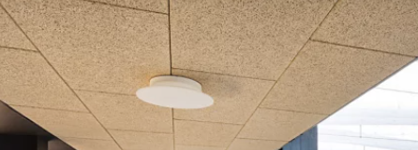
 | spušteni strop D11 | m2 | 107.00 |  | 0.00
 | alternativa: spušteni strop tipa "armstrong" od stiropora, dim.ploča 60*60 cm | m2 | 107.00 |  | 0.00

A 11. | GIPS KARTONSKI RADOVI | UKUPNO: |  |  | 0.00
 |  |  |  |  | 0.00
A 12. | LIČILARSKI RADOVI

A.12.01. | Ličenje zidnih površina
 | Dobava materijala i ličenje unutarnjih zidova bojom po izboru projektanta. Tamo gdje se postavlja zidna keramika, zidovi se liče od keramike do stropa. Ličenje bojom sve do potpunog prekrivanja podloge. Ličenje u minimalno 2 ruke sa svim potrebnim predradnjama. U stavci je uračunato i prethodno čišćenje zidova, popravak postojećih sitnih oštećenja i rupa, saniranje uslijed prodora vode i vlage, eventualno skidanje stare oštećene boje i priprema za nanošenje nove boje. Izvedba u svemu prema uputama proizvođača. U stavci odbijeni otvori preko 3m2. Obračun po m2.
 | zidovi NCS S 2002-Y | m2 | 190.00 |  | 0.00
...

A.1 EL
...
r.br. | opis stavke | jed | količina | cijena | ukupno
E.05 | RASVJETA
 | Stavka uključuje sve potrebne radnje dobave, dopreme skladištenja, montaže i spajanja rasvjete. U ovoj stavci nudi se montaža (na zid, strop, u GKP - uračunata izrada rupa) rasvjetnih armatura, komplet sa montažnim priborom te spoj na instalaciju. Prije nabave provijeriti način montaže, u slučaju promjene na licu mjesta dogovoriti promjenu sa arhitektom interijera i nadzornim inženjerom. Prije nabave materijala Izvođač je dužan provijeriti točnu količinu na licu mjesta.

5.1 | Ugradno rasvjetno tijelo Nexia Drac cod. 01420-WE64D, led snage 25W, 3700Lm, 3000K, UGR<13, Način upravljanja Dali, dim Ø165x130mm , Uzvrat boje Cri90, snop 60°, Crne boje. Oznaka u projektu Z2_R1

 | Montaža: | kom | 32 |  | - €
 | Dobava | kom | 32 |  | - €

5.2 | Ugradno rasvjetno tijelo Nexia Holp cod.01875-0S93, led snage 21W, 2900Lm, 2700-3000-4000K, Način upravljanja On/Off, dim Ø226x52mm , Uzvrat boje Cri80, snop 100°, Crne boje. Oznaka u projektu Z2_R2
 | 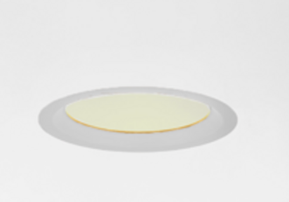
 | Montaža: | kom | 2 |  | - €
 | Dobava | kom | 32 |  | - €

5.3 | Dali Dinuy Balast dimer RE PLA DA1. Jedan je za manju kancelariju, a ostala 2 za veći prostor .
 | 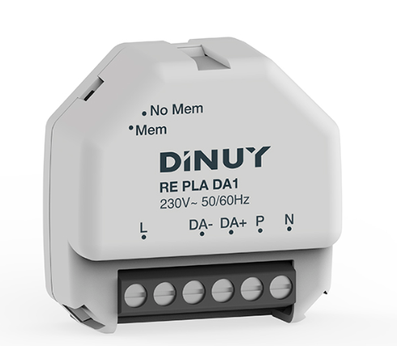
 | Montaža i programiranje: | kom | 4 |  | - €
 | Dobava | kom | 32 |  | - €

5.4 | Nadgradna protupanična svjetiljka 100-200Lm, 2h autonomije, IP43-53. Oznaka u projektu P3 | kom | 7 |  | - €
 | Kit za montažu na zid i piktogram (jednostruki) zelene boje sa oznakom evakuacije prema dolje | kom | 5 |  | - €

 | Montaža: | kom | 7 |  | - €
 | Dobava | kom | 32 |  | - €

E.05 | RASVJETA UKUPNO: |  |  |  | - €
...

C.KUPOVNA OPREMA I DEKORACIJE
Investitor: Aminess Novigrad, Novigrad
Građevina: Emonia
Broj projekta: 1111
Lokacija građevine: Novigrad
Razina razrade:Tender dokumentacija - unutarnje uređenje

Predmet nabave | Šifra | Količina | Jedinica mjere | Slika | Opis za dobavljače | link | jedinična cijena | ukupno
C. KUPOVNA OPREMA I DEKORACIJE
ZONA 01 I 02/ call centar i multifunkcionalni prostor
ORMAR | Z2_POZ 04 | 1.00 | kom |  | Dobava materijala, izrada, doprema i montaža ORMARA ukupne dimenzije 140 x 60 x h MAX 300 cm Element se sastoji od dolnjih i gornjih zatvorenih korpusa za zaokretnim vratnicama koji unutra imaju svoje police. |  |  | 0.00
UREDSKI STOLOVI | Z2_KIO 01 | 26.00 | kom | 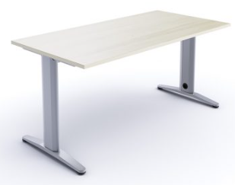 | proizvođač : About Office model: U LEG- FY6S003 + rupa za kablove FYFP156 boja i materijal: u bijeloj boji M2BD. Metalne noge, završna obrada White M2BD. Gornja ploča melamin, završno White N3BD. dimezija: 140 x 80 H 75 ili Velinac -RAD. STOL MET NOG RI M14004G 140x80xH74 TREND SIV N, ploća JAVOR SM 10F (AR6) , veznik i noga SIVA RAL 9006 | https://www.about-office.it/en/products/funny-2019/u-leg/ |  | 0.00
LADIČAR |  | 26.00 |  |  |  |  |  | 0.00
UREDSKE STOLICE | Z2_KIO 02 | 24.00 | kom | 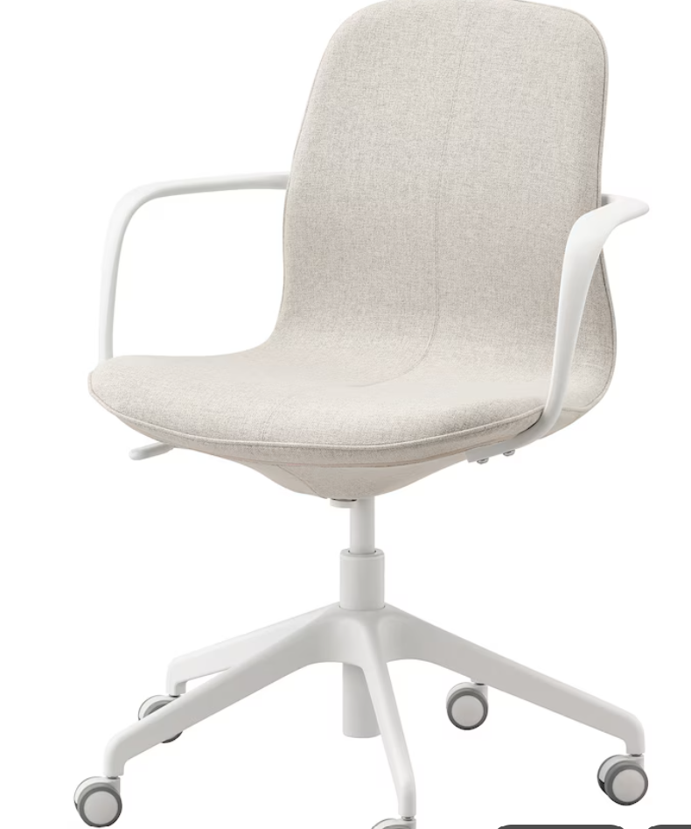 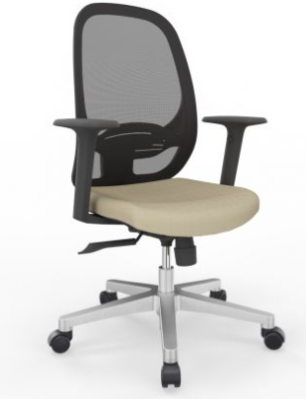 | proizvođač : Ikea model: LÅNGFJÄLL boja i materijal: ili Velinac -URD STOLAC MOON, SYN, PVC B, PVC K, KF 7019 sa rukonaslonom | https://www.ikea.com/hr/hr/p/langfjaell-konfer-stolica-s-naslonima-za-ruke-gunnared-bez-bijela-s49252765/#content |  | 0.00
AKUSTIČNE PREGRADE | Z2_KIO 03 | 10.00 | kom po stolu | 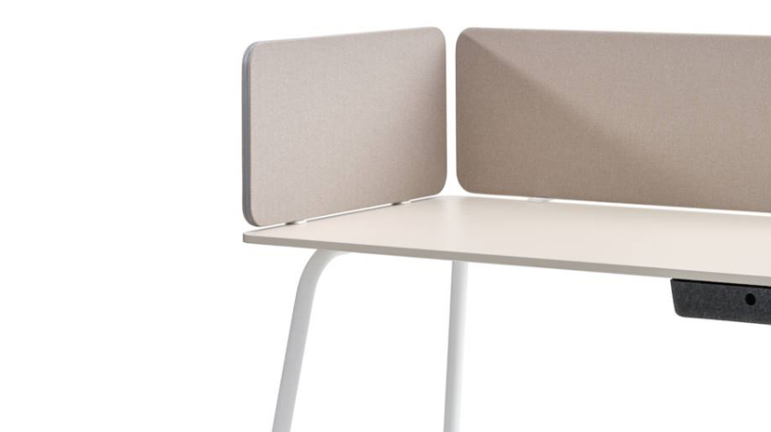 | proizvođač : Plan 2B model: akustična pregrada EASY SCREEN SILENT, Behind desk boja i materijal: prema izboru projektanta dimezija: za stolove 160x80 cm, jedna pregrada na dva stola koja su suprotna jedna drugom. *dostaviti uzorake boja proj. interijera | https://www.plan2b.hr/proizvod/pregradni-panel-easy-screen-silent/ |  | 0.00
AKUSTIČNE PREGRADE | alternativa | 10.00 | kom po stolu | 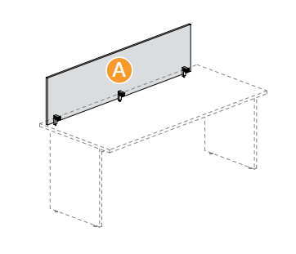 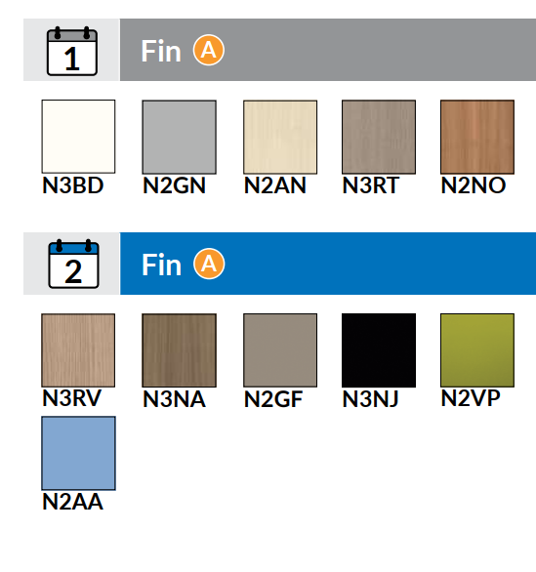 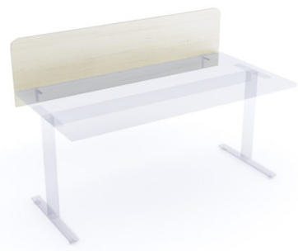 | proizvođač : About Office model: Screen with under desktop bracket- FYEP074 boja i materijal: melamin, boja po izboru projektanta dimezija: za stolove 160x80 cm, jedna pregrada na dva stola koja su suprotna jedna drugom. Ili Velinac- Iveral pregrada za radni stol boja javor | https://www.plan2b.hr/proizvod/pregradni-panel-easy-screen-silent/ |  | 0.00
UREDSKI STOLOVI | Z2_KIO 04 | 6.00 | kom | 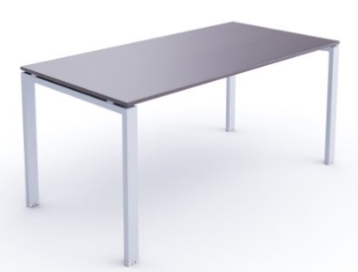 | proizvođač : About Office model: U LEG- FY6S004 + rupa za kablove FYFP156 boja i materijal: Metalne noge, završna obrada Black M1NE. Gornja ploča melamin, završno N3NJ dimezija: 80 x 160 cm , h cca 75 ili Velinac - Radni stol Elegance Operative 160x80x74 tamni hrast |  |  | 0.00
GARDEROBNI ORMAR ZA ĆISTAČICU | Z2_KIO 06 | 1.00 | kom |  | proizvođač : Primat logistika model: Garderobni ormar za čistačice boja i materijal: RAL7016 dimezija: 1800 x 800 x 500 |  |  | 0.00
ZONA 02/ call centar |  |  |  |  |  |  |  | 0.00

C. KUPOVNA OPREMA I DEKORACIJE |  |  |  |  |  |  |  | 0.00

D. OPREMA PO MJERI
...
Lokacija građevine: Novigrad
Razina razrade:Tender dokumentacija - unutarnje uređenje
D.OPREMA PO MJERI

NAPOMENA: Stavka uključuje dobavu, izradu i montažu na određenoj IO poziciji, te sav potreban dodatni materijal i pričvršćenja, sve prema shemi koja je sastavni dio specifikacije. Sve mjere ugradbe kontrolirati u naravi. Ova specifikacija, uz ostale nacrte, sheme i tekstualni dio, sastavni je dio projektne dokumentacije i vrijedi samo kao dio te cjeline. Promjene nisu dozvoljene bez odobrenja ovlaštenog projektanta. Izvođač je dužan osigurati transport i ugradnju materijala i opreme bez oštećenja i do njihove potpune gotovosti i uporabivosti. Rad vezan uz predmetnu specifikaciju mora biti izveden u skladu s važećom zakonskom regulativom, tehničkim propisima i normama, ispravama o sukladnosti te pravilima struke. Ovaj nacrt služi samo za ponudbenu dokumentaciju. Izvođač je dužan prije izvođenja i ugradnje dostaviti detalj u mjerilu 1:1 na ovjeru projektantu.
Izvođač je dužan prije izvođenja i ugradnje dostaviti uzorak u dva primjerka: u prirodnoj veličini i u dimenziji 20x20cm na ovjeru projektantu. Izvođač je dužan rad vezan uz predmetnu specifikaciju izvoditi u skladu s uputama (tehničkim listom) proizvođača.

D. OPREMA PO MJERI

ZONA 02/ call centar
VRATA -SPREMAČICA, NOVI ULAZ EMONIJA | Z2_POZ 05 | 2.00 | kom | euro | jedinična cijena | 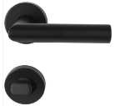 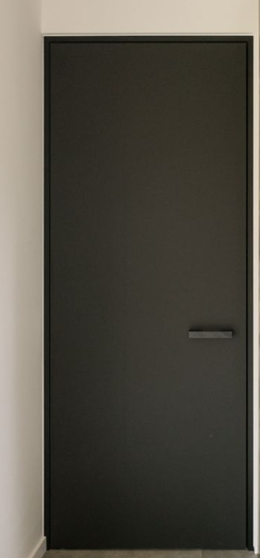 | Dobava materijala, izrada, doprema i montaža VRATA , građ otvor dimenzije 90 x h 215 cm. Puna, glatka / uklađena, jednokrilna zaokretna, površina vratnog krila HDF lakiran u boji i tonu RAL 9005. Okvir vratnog krila od masivnog drveta, posebna ispuna vratnog krila unutar okvira. Dovratnik izvesti u debljini zida ( futer štok) ,Površina dovratnika HDF lakiran u boji i tonu kao ostatak vrata. Nevidljive spojnice od nehrđajučeg čelika prema CE oznakama. Brava sa kvakom prema izboru projektanta , Mat crna , model kao na slici. Prije početka izrade, sve materijale i završne obrade potrebno je dogovoriti s projektantom, te donijeti uzorke na ovjeru. U cijenu uračunati sve potrebno do potpune gotovosti i funkcionalnosti, sa svim potrebnim pričvršćenjima, okovom, sitnim inventarom i dr. Sve dimenzije izmjeriti na licu mjesta!! |  | - €
ZONA 02/ call centar |  |  |  |  |  |  |  | UKUPNO: | - €

ZONA 04/ direktorski ured
Zvučno izolirana "filomuro" VRATA | Z4_POZ 01.1 | 1.00 | kom | euro | jedinična cijena |  | Dobava materijala, izrada i montaža zvučno izolirana VRATA ukupne dimenzije : 90 x h. 265 cm, koja se nalazi u prostoru direktorskog ureda. Sve je obrađeno u mdf-u u furniru Alpi lignum, Chocolate, product code 10.17. Godovi moraju uvijek biti vertkalno usmjereni. Uzorak furnira i kvake prije ugradnje potvrditi sa investitorom. |  | - €
 |  |  |  |  |  |  | Na poziciji di je postojeći otvor vrata se rade nova akustična vrata moraju biti visoke kvalitete, kako bi zvučno izolirala direktorski ured. Potrebna je dupla stijenka , maksimalna zaštita od zvuja više od 35 decibela. Pažnja na način brtvljenja između krila i okvira. Predvidjeti prag ako je potrebno radi dodatne zvučne izolacije. Velika ručka (kao na vizualizaciji) ,kvaka, okovi, pante i sav popratni materijal je uključen u cijenu i je crne mat boje. Pripaziti da vrata sa vanjske strana ureda budu na ravnini (filo-muro) sa oblogom dok su sa unutarnje strane prema uredu uvčena nasparam oblozi.
 |  |  |  |  |  |  | Prije početka izrade, sve materijale i završne obrade potrebno je dogovoriti s projektantom, te donijeti uzorke na ovjeru. U cijenu uračunati sve potrebno do potpune gotovosti i funkcionalnosti, sa svim potrebnim pričvršćenjima, okovom, sitnim inventarom i dr. Sve dimenzije izmjeriti na licu mjesta!
ZONA 04/ direktorski ured |  |  |  |  |  |  |  | UKUPNO: | - €

ZONA 05 / wc-uprava
ZONA 05 / uprava-wc |  |  |  |  |  |  |  | UKUPNO: | - €
...

F.RASVJETA
...
F.RASVJETA

NAPOMENA: u cijenu je uključena dobava, doprema, montaža i raznošenje po objektu i montaža. U cijenu ukalkulirati odvoz svog smeća i višak materijala nakon gotove montaže. U cijenu ukalkulirati eventualno skladištenje do ugradnje. U cijenu ukalkulirati sav sitni inventar, materijal, sve do potpune gotovosti, funkcionalnosti svakog elementa. U troškovniku nisu uključene škart količine, dobavljač prema shemi keramike određuje količinu.

ZONA 01 / multifunkcionalni prostor
UGRADBENI SPOT | Z1_R1 | 5.00 | kom | euro | jedinična cijena |  | Ugradno rasvjetno tijelo Nexia Holp cod.01875-0S93, led snage 21W, 2900Lm, 2700-3000-4000K, Način upravljanja On/Off, dim Ø226x52mm , Uzvrat boje Cri80, snop 100°, Crne boje. | https://nexia.es/product/holp#overview |  | - €
DIMERI |  | 1.00 | kom | euro | jedinična cijena |  | Dali Dinuy Balast dimer RE PLA DA1. Jedan je za manju kancelariju, a ostala 2 za veći prostor . | https://dinuy.com/en/product/200/dimmer-for-dali-drivers-or-ballasts |  | - €
ZONA 01 / multifunkcionalni prostor |  |  |  |  |  |  |  |  | UKUPNO: | - €

ZONA 02/ call centar
UGRADBENI SPOT | Z2_R1 | 32.00 | kom | euro | jedinična cijena | 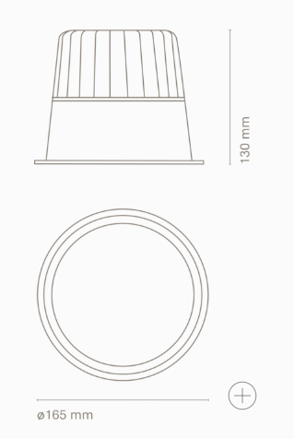 | Ugradno rasvjetno tijelo Nexia Drac cod. 01420-WE64D, led snage 25W, 3700Lm, 3000K, UGR<13, Način upravljanja Dali, dim Ø165x130mm , Uzvrat boje Cri90, snop 60°, crne boje . | https://nexia.es/product/drac-round |  | - €
UGRADBENI SPOT | Z2_R2 | 2.00 | kom | euro | jedinična cijena | 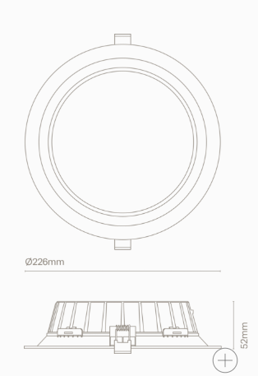 | Ugradno rasvjetno tijelo Nexia Holp cod.01875-0S93, led snage 21W, 2900Lm, 2700-3000-4000K, Način upravljanja On/Off, dim Ø226x52mm , Uzvrat boje Cri80, snop 100°, Crne boje. | https://nexia.es/product/holp#overview |  | - €
DIMERI |  | 4.00 | kom | euro | jedinična cijena |  | Dali Dinuy Balast dimer RE PLA DA1. Jedan je za manju kancelariju, a ostala 2 za veći prostor . | https://dinuy.com/en/product/200/dimmer-for-dali-drivers-or-ballasts |  | - €
ZONA 02/ call centar |  |  |  |  |  |  |  |  | UKUPNO: | - €

F. RASVJETA |  |  |  |  |  |  |  |  | UKUPNO: | - €

H.SIGNALIZACIJA
...
Razina razrade:Tender dokumentacija - unutarnje uređenje
Predmet nabave | Šifra | Količina | Jedinica mjere | Valuta | Tip cijene | Slika | Opis za dobavljače | link | Alternativa / Napomena | Planska cijena | Total €
Ovi opći uvjeti sastavni su dio troškovnika i u svemu ih se treba pridržavati. Sve moguće nejasnoće u opisu stavki troškovnika, ponuditelj je obvezan riješiti prije predavanja ponude s projektantom/nadzorom ili opunomoćenim predstavnikom investitora. Naknadno pozivanje na nejasnoće u troškovniku neće biti priznato niti uvaženo kao razlog za promjenu cijena ili rokova, ili bilo koje ustupke u uvjetima. Prije početka ugradbe opreme po ovom troškovniku ponuđač je dužan dostaviti projektantu / nadzoru i investitoru, odnosno opunomoćenom predstavniku investitora na suglasnost sve uzorke materijala koji upotrebljava u proizvodnji i opremi. Prije nabave opreme obavezna je izmjera na licu mjesta.
Sve stavke troškovnika podrazumjevaju nabavu, isporuku, montažu i razmještaj potrebnog specificiranog materijala na samoj lokaciji, izvedbu prema tehničkim propisima, sa montažom pomoću kvalificirane i stručne radne snage, a u skladu sa važećim propisima i standardima.
Kod davanja ponuda, isporučitelj mora, u slučaju kad to nije posebno naznačeno pojedinom stavkom troškovnika, za svaku pojedinu stavku ukalkulirati sav potreban rad do konačne montaže i razmještaja opreme sukladno pravilima struke.
Isporučitelj je obvezan prije isporuke robe izvršiti izmjeru na licu mjesta, pregledati prostorije. Sav rad i materijal vezan uz nabavu, isporuku, montažu i razmještaj uključeni su u ugovorenu cijenu.
Sva oprema kod dostave i prilikom ugradnje mora biti zaštićena, kako tijekom i nakon ugradbe ne bi došlo do njenog oštećenja.
Po završetku montaže i razmještaja namještaja, ali i u toku radova isporučitelj je dužan počistiti prostor i susjedne prostore, plohe koje je svojim radom zaprljao, ili iste radove dogovoriti s drugim izvoditeljem, a sve na svoj trošak uključivo s odvozom sveg otpadnog materijala ili opreme s gradilišta.

H.SIGNALIZACIJA

ZONA 01 / multifunkcionalni prostor
FIKSNI PROZOR | Z1_SIG 01 | 1.00 | kom | euro | jedinična cijena | 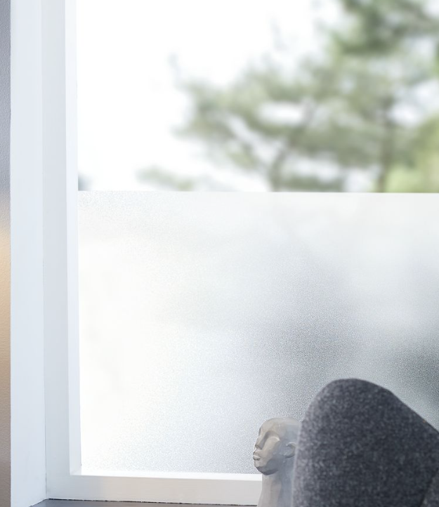 | Fiksni prozor je cca dimenzije 86 x 260 cm . Na postojeće staklo ide folija mlječne boje kao na slici , sa natpisom "Aminess". | https://plushalle.com/products/grid-table-160x160/ |  | - € | - €
AUTOMATSKA VRATA | Z1_SIG 02 | 1.00 | kom | euro | jedinična cijena |  | Automatska vrata sa fiksnim bočnim stijenama je cca dimenzije 376 x 260 cm . Na postojeće staklo ide folija mlječne boje kao na slici , sa natpisom "Aminess". |  |  | - € | - €
FIKSNA STIJENA | Z1_SIG 03 | 1.00 | kom | euro | jedinična cijena |  | Fiksna stijenabje cca dimenzije 352 x 260 cm .Na postojeće staklo ide folija mlječne boje kao na slici , sa natpisom "Aminess". |  |  | - € | - €
AUTOMATSKA VRATA | Z1_SIG 04 | 1.00 | kom | euro | jedinična cijena |  | Fiksna stijenabje cca dimenzije 264 x 260 cm .Na postojeće staklo ide folija mlječne boje kao na slici , sa natpisom "Aminess". |  |  | - € | - €
ZONA 01 / multifunkcionalni prostor |  |  |  |  |  |  |  |  |  | UKUPNO: | - €

H.SIGNALIZACIJA |  |  |  |  |  |  |  |  |  | UKUPNO: | - €

